Summary
 |  |  |  |  | NGIDIH | HARI H & RESEPSI
 |  |  |  |  | 2028-03-10 | 2028-06-05


Wedding Planner |  |  |  |  | COUNTDOWN
 |  |  |  |  | 564 | 651
Rama & Sita
 |  |  |  |  | Days Left 🔥 | Days Left 🔥

List | Budget |  |  | Checklist | Total Budget Wedding | 100,400,000,000
 | Alokasi | Aktual | Selisih |  | Total Alokasi Budget | 33,000,000
Prewedding | Rp- | Rp- | 0 | FALSE | Total Pengeluaran | 0
MCU Pra Nikah | Rp- | Rp- | 0 | FALSE | Selisih (Budget-Pengeluaran) | 100,400,000,000
Pre Marital Booster | Rp- | Rp- | 0 | FALSE
Cincin | Rp20,000,000 |  | 20,000,000 | TRUE | Wedding Budget
MUA Ngidih | Rp3,000,000 |  | 3,000,000 | FALSE | Pria | 100,000,000
Acara Ngidih | Rp- | Rp- | 0 | FALSE | Keluarga Pria | 100,000,000
Pakaian Ngidih | Rp- | Rp- | 0 | FALSE | Wanita | 100,000,000
Banten | Rp- | Rp- | 0 | FALSE | Keluarga Wanita | 100,000,000
MUA Nganten&Resepsi | Rp- | Rp- | 0 | FALSE | Tetangga | 100,000,000,000
Pakaian Nganten | Rp- | Rp- | 0 | FALSE | Total | 100,400,000,000
MUA Keluarga | Rp- | Rp- | 0 | FALSE
Hari H&Resepsi | Rp10,000,000 |  | 10,000,000 | FALSE
Dokumentasi | Rp- | Rp- | 0 | FALSE
Seserahan | Rp- | Rp- | 0 | FALSE
Wedding Essential | Rp- | Rp- | 0 | FALSE
Alat-alat Lainnya | Rp- | Rp- | 0 | FALSE
Transport | Rp- | Rp- | 0 | FALSE
Beauty Essential | Rp- | Rp- | 0 | FALSE

Note!
TOLONG "MAKE A COPY" YA, DIAKUN KALIAN BIAR YANG LAIN BISA PAKAI JUGA
Caranya, setelah kalian buka file ini, klik "file" dan klik "make a copy/buat salinan" :)
Halo kakak2 seperjuangan, note ini nanti bisa kalian hapus ya
Aku jelasin sedikit disini
Budget alokasi silahkan kalian isi sendiri berapa kira2 budget kalian
Budget aktual nanti ga perlu kalian otak atik, tinggal kalian isi aja di bagian pengeluaran, nanti otomatis akan masuk ke budget aktual ya
TAPI, kalau kalian nambah list baru, kalian tinggal copy format budget aktual dikolom yg lain, kemudian ganti namanya sesuai dengan nama list
contoh =SUMIF(Pengeluaran!E:E, "Pakaian Ngidih", Pengeluaran!G:G) nah tinggal ganti nama "pakaian ngidih"nya dengan nama list kalian
Ketika kalian menambahkan item list baru, akan otomatis masuk ke bagian dropdown pengeluaran ya
Dibagian Budget wedding juga tinggal kalian isi berapa, nanti akan otomatis masuk ke tabel diatasnya
Biar cantik dan semangat buat plannernya, untuk gambar bunga, silahkan kalian pilih yg mana (ada dibagian belakang ya), nanti tinggal hapus yang tidak dipakai :D

Pengeluaran

💸Pengeluaran 💸

No | Tanggal | Detail Pengeluaran | Kategori | Pembayaran | Nominal | Keterangan
1 | 2025-04-04 | DP Griya | Hari H&Resepsi | DP | Rp20,000,000 | Ini hanya contoh ya
2 | 2025-04-05 | DP cincin | Cincin | DP | Rp10,000,000 | Ini hanya contoh ya
3 | 2025-04-06 | Pelunasan MUA ngidih | MUA Ngidih | Pelunasan | Rp2,000,000 | Ini hanya contoh ya
4 | 2025-04-07 |  |  |  | Rp-
5 | 2025-04-08 |  |  |  | Rp-
6 | 2025-04-09 |  |  |  | Rp-
7 | 2025-04-10 |  |  |  | Rp-
8 | 2025-04-11 |  |  |  | Rp-
9 | 2025-04-12 |  |  |  | Rp-
10 | 2025-04-13 |  |  |  | Rp-
11 | 2025-04-14 |  |  |  | Rp-
12 | 2025-04-15 |  |  |  | Rp-
13 | 2025-04-16 |  |  |  | Rp-
14 | 2025-04-17 |  |  |  | Rp-
15 | 2025-04-18 |  |  |  | Rp-
16 | 2025-04-19 |  |  |  | Rp-
17 | 2025-04-20 |  |  |  | Rp-
18 | 2025-04-21 |  |  |  | Rp-
19 | 2025-04-22 |  |  |  | Rp-
20 | 2025-04-23 |  |  |  | Rp- |  | Note
21 | 2025-04-24 |  |  |  | Rp- |  | Kategori akan menyesuaikan "list" disheet sebelumnya
22 | 2025-04-25 |  |  |  | Rp- |  | Yang penting dibagian aktual budgetnya sudah sesuai namanya
23 | 2025-04-26 |  |  |  | Rp-
24 | 2025-04-27 |  |  |  | Rp-
25 | 2025-04-28 |  |  |  | Rp-
26 | 2025-04-29 |  |  |  | Rp-
27 | 2025-04-30 |  |  |  | Rp-
28 | 2025-05-01 |  |  |  | Rp-
29 | 2025-06-10 |  |  |  | Rp-
30 | 2025-06-11 |  |  |  | Rp-
31 | 2025-06-12 |  |  |  | Rp-
32 | 2025-06-13 |  |  |  | Rp-
33 | 2025-06-14 |  |  |  | Rp-
34 | 2025-06-15 |  |  |  | Rp-
35 | 2025-04-01 |  |  |  | Rp-
36 | 2025-04-01 |  |  |  | Rp-
37 | 2025-04-01 |  |  |  | Rp-
38 | 2025-04-01 |  |  |  | Rp-
39 | 2025-04-01 |  |  |  | Rp-
40 | 2025-04-01 |  |  |  | Rp-
41 | 2025-04-01 |  |  |  | Rp-
42 | 2025-04-01 |  |  |  | Rp-
43 | 2025-04-01 |  |  |  | Rp-
44 | 2025-04-01 |  |  |  | Rp-
45 | 2025-04-01 |  |  |  | Rp-
46 | 2025-04-01 |  |  |  | Rp-
47 | 2025-04-01 |  |  |  | Rp-
48 | 2025-04-01 |  |  |  | Rp-
49 | 2025-04-01 |  |  |  | Rp-
50 | 2025-04-01 |  |  |  | Rp-
40 | 2025-04-01 |  |  |  | Rp-
41 | 2025-04-01 |  |  |  | Rp-
42 | 2025-04-01 |  |  |  | Rp-
43 | 2025-04-01 |  |  |  | Rp-
44 | 2025-04-01 |  |  |  | Rp-
45 | 2025-04-01 |  |  |  | Rp-
46 | 2025-04-01 |  |  |  | Rp-
47 | 2025-04-01 |  |  |  | Rp-
48 | 2025-04-01 |  |  |  | Rp-
49 | 2025-04-01 |  |  |  | Rp-
50 | 2025-04-01 |  |  |  | Rp-
51 | 2025-04-01 |  |  |  | Rp-
52 | 2025-04-01 |  |  |  | Rp-
53 | 2025-04-01 |  |  |  | Rp-
54 | 2025-04-01 |  |  |  | Rp-
55 | 2025-04-01 |  |  |  | Rp-
56 | 2025-04-01 |  |  |  | Rp-
57 | 2025-04-01 |  |  |  | Rp-
58 | 2025-04-01 |  |  |  | Rp-
59 | 2025-04-01 |  |  |  | Rp-
60 | 2025-04-01 |  |  |  | Rp-
61 | 2025-04-01 |  |  |  | Rp-

Prewedding
PREWEDDING✨

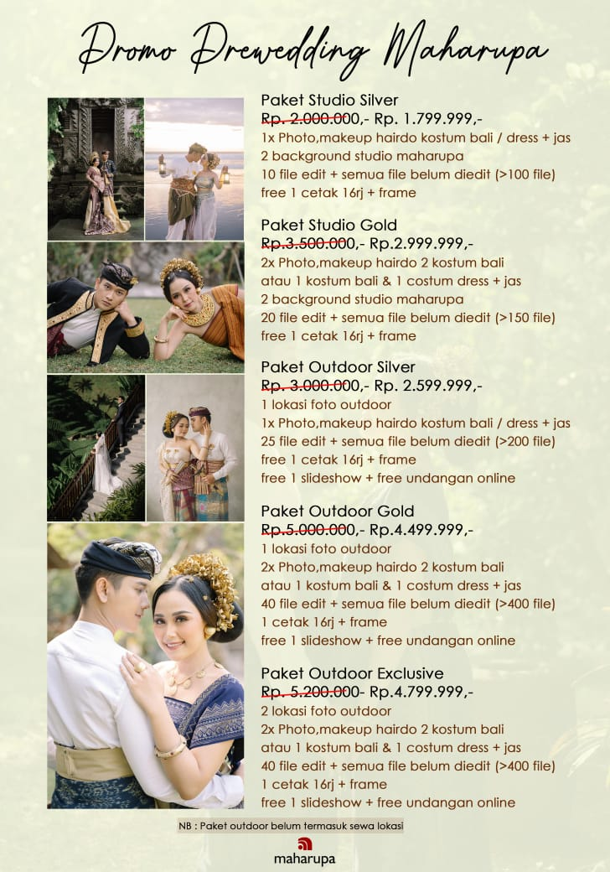
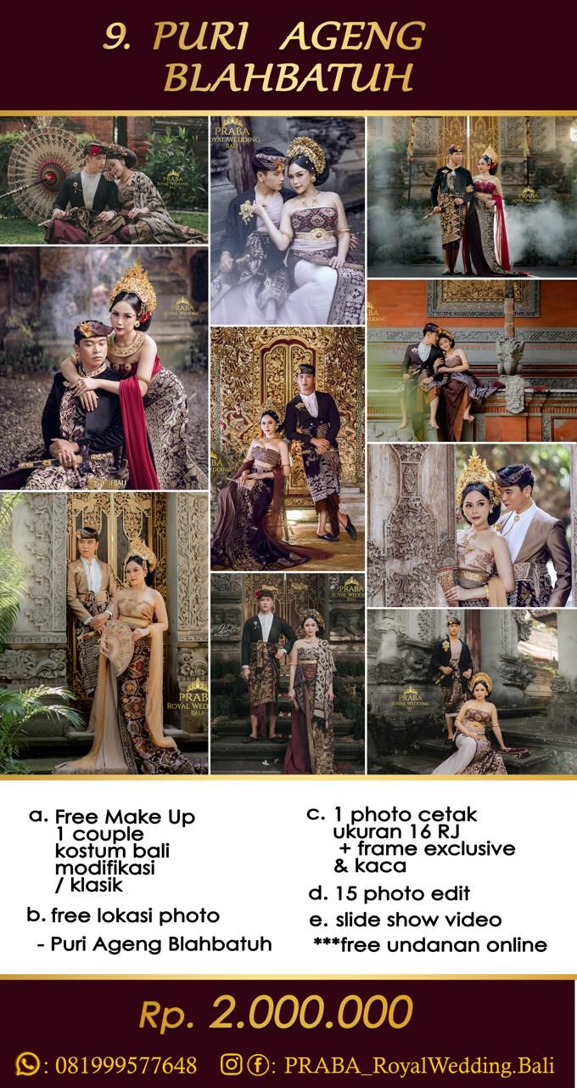
TEMPAT PREWEDDING |  |  | Bli Dek Maharupa | Praba Royal Wedding
Tempat | Harga /2025 | Keterangan | 0878-6047-5476 | 0819-9957-7648
Art Center | Rp1,000,000
Air Terjun Blangsinga | Rp300,000
Bajrasandi/renon | Rp1,000,000
Big Garden Corner | Rp300,000
Benoa (sea safari) | Rp500,000
Bali Farm | Rp2,500,000
Brown cafe | Rp150,000 | per person
Bukit asah | Rp500,000 | Diluar tiket perorang
Cafe Cosmic Sanur | Rp500,000
Cafe Neun | Rp500,000
Cafe Elago | Rp950,000
Cafe Mirror | Rp3,500,000 | 3 jam
Cafe Sama sama | Rp500,000
Desa Tenganan | Rp250,000
Danau buyan/tamblingan | Rp1,000,000
Danau Ulundanu | Rp1,000,000
Este Leisure | Rp1,200,000
Galih Ukir | Rp500,000
Hidden Garden Studio | Rp150,000 | Perjam
Komaneka | Rp2,500,000
Kuda/unta mertasari | Rp700,000
Kuda pantai saba | Rp700,000
Kuda Pantai Nyanyi | Rp700,000
Kebun raya bedugul | Rp500,000
Kertagosa | Rp500,000
Museum Bali | Rp1,000,000
Mousca Studio | Rp250,000
Museum Lukisan | Rp1,000,000
Museum Blanco Ubud | Rp1,500,000
Museum Pendet | Rp850,000
Museum Njana Tilem | Rp1,500,000
Monkey Forest | Rp500,000
Montana Cafe | Rp800,000 |  | Dewa Snapshot | Note!
Omma Day Club | Rp1,500,000 |  | 0812-3963-0603 | Maaf disini cuma dikit pilihannya ya, memang saya maunya cuma 3 photografer ini :)
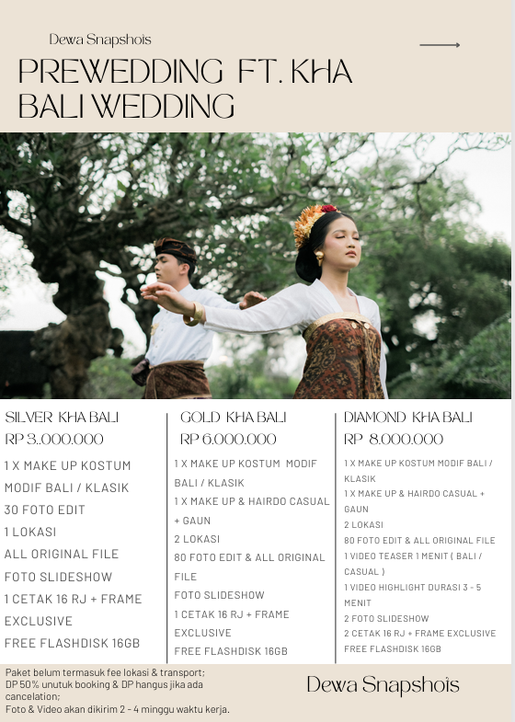
Pantai Balangan | Rp750,000 |  |  | Kalau mau disini bisa diisi list dari photografer yang kalian mau bandingkan :)
Pantai Saba | Rp300,000 | lokasi rumput
Pantai Geger | Rp400,000
Pantai Nyanyi | Rp25,000
Pantai Mengening | Rp300,000
Pantai Melasti | Rp500,000
Pantai Pasut | Rp300,000
Prana Spa | Rp1,800,000
Pura Sangeh | Rp250,000
Pura Tanah Lot | Rp500,000
Puri Langon | Rp1,500,000
Puri Jero Kuta | Rp400,000
Puri Sibang Kaja | Rp350,000
Puri Gerana Sangeh | Rp350,000
Puri Tresna Villa | Rp550,000
Puri Anom | Rp1,000,000
Puri Rangki | Rp1,500,000
Puri Karangasem | Rp500,000
Puri Blahbatuh | Rp400,000
Panglipuran | Rp500,000
Pitaloka | Rp200,000 | Per pax
Rumah Luwih | Rp350,000
Royal Pitamaha | Rp1,500,000
Rumah Gemuk Bali | Rp2,000,000 | Weekday
Saren Kawan | Rp350,000
Secret Garden | Rp500,000
Studio BM | Rp250,000 | Per Jam
Taman Ujung | Rp1,000,000
Taman Dedari | Rp600,000
Tirta Gangga | Rp700,000
Unta Hotel Hilton | Rp1,100,000
Waskita Mandala | Rp400,000

Hiasan





